ALO.1
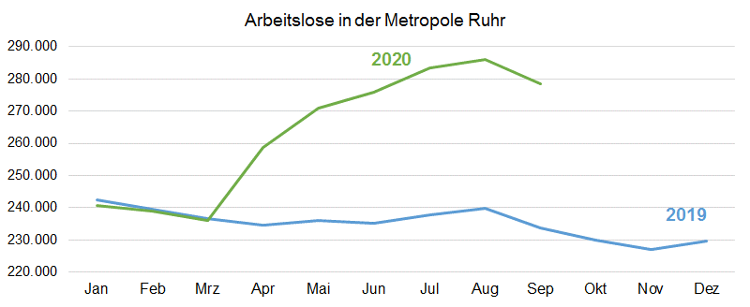
ALO.1 | Arbeitslose in der Metropole Ruhr
 | Überblick
 | Stand: 30.9.2020

 | Arbeitslosenquoten insgesamt |  |  | Arbeitslose | Veränderung gegenüber
 | Sep-20 | Aug-20 | Sep-19 | Sep-20 | Aug-20 |  | Sep-19
 | % | % | % | absolut | absolut | % | absolut | %

Metropole Ruhr | 10.3 | 10.6 | 8.7 | 278,431 | -7,552 | -2.6 | 44,811 | 19.2
NRW | 7.9 | 8.2 | 6.5 | 773,768 | -26,163 | -3.3 | 138,734 | 21.8
NRW ohne Metropole Ruhr | 7.0 | 7.3 | 5.7 | 495,337 | -18,611 | -3.6 | 93,923 | 23.4

Quelle: Bundesagentur für Arbeit
Bearbeitung: Regionalstatistik Ruhr.

